Abb. E2-1
Zurück zum Inhalt
Abb. E2-1: Erweiterte Angebots-Nachfrage-Relation, neu abgeschlossene Ausbildungsverträge, Ausbildungsstellenangebot und -nachfrage im dualen System 1995 bis 2019*
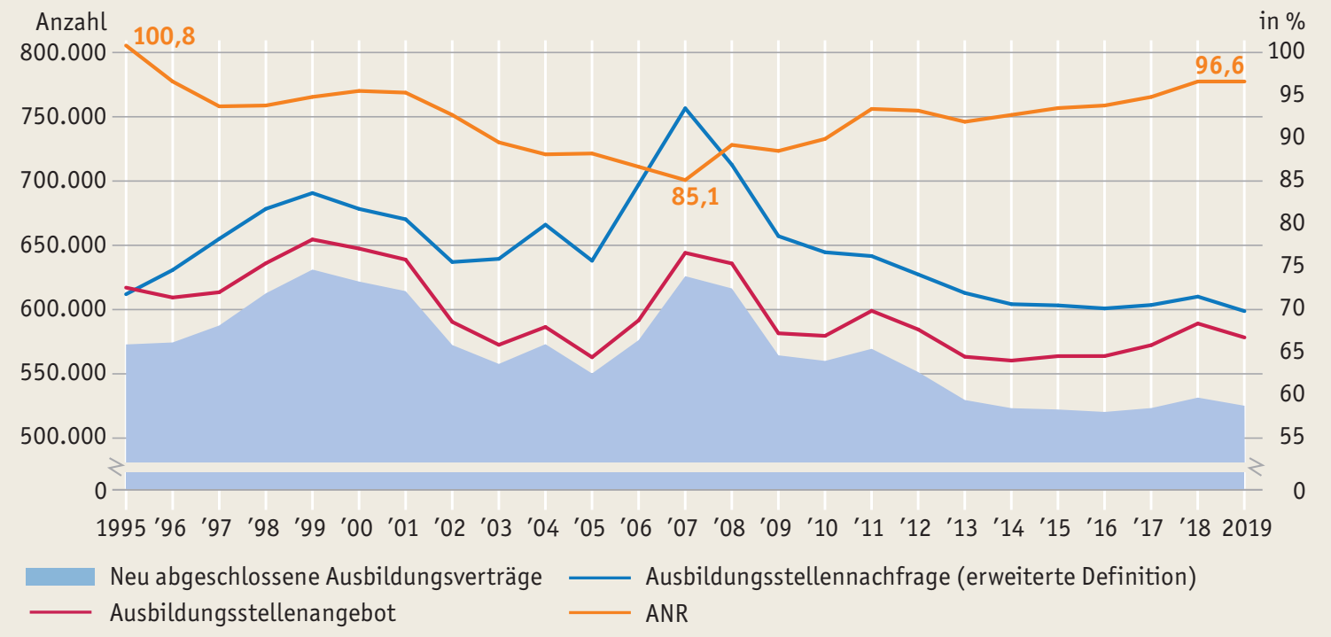

* Bis 2008 ohne, ab 2009 mit Daten der zugelassenen kommunalen Träger (zkT). Bis 2012 ohne Ausbildungsplätze, die regional nicht zuzuordnen sind, und ohne Bewerberinnen und Bewerber mit Wohnsitz im Ausland. Ab 2013 Absolutwerte auf ein Vielfaches von 3 gerundet. Ab 2015 einschließlich Abiturientenausbildungen.
Quelle: Bundesinstitut für Berufsbildung (BIBB), Erhebung über neu abgeschlossene Ausbildungsverträge zum 30.09. eines Jahres; Bundesagentur für Arbeit (BA), Ausbildungsmarktstatistik , eigene Berechnungen
à Tab. E2-1web

Abb. E2-2
Zurück zum Inhalt
Abb. E2-2: Unvermittelte Bewerberinnen und Bewerber, unbesetzte Ausbildungsstellen und Passungsprobleme nach Mismatch-Typ 2009 bis 2019 (Anzahl)*
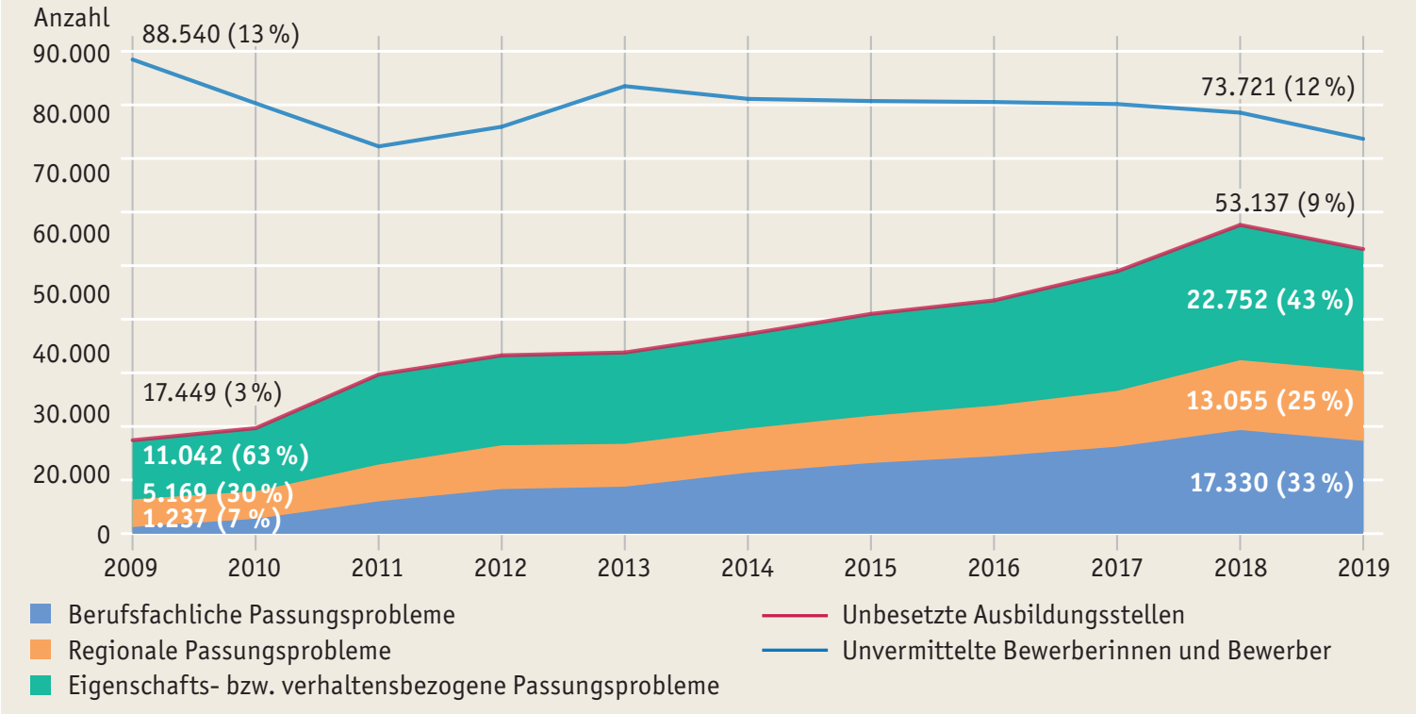

* Mit Daten der zugelassenen kommunalen Träger (zkT). Bis 2012 ohne Ausbildungsplätze, die regional nicht zuzuordnen sind, und ohne Bewerber mit Wohnsitz im Ausland. Werte von 1 oder 2 wurden in der Datenlieferung durch ein Sternsymbol anonymisiert. Für die Berechnung wurden diese geschätzt, weshalb die ausgewiesenen Ergebnisse als Näherung zu betrachten sind.
Quelle: Seeber et al., 2019, eigene Aktualisierung für das Jahr 2019
à Tab. E2-5web

Abb. E2-3
Zurück zum Inhalt
Abb. E2-3: Angebots-Nachfrage-Relation (links) und Passungsprobleme (rechts) 2019 nach Arbeitsagenturbezirken* (in %)
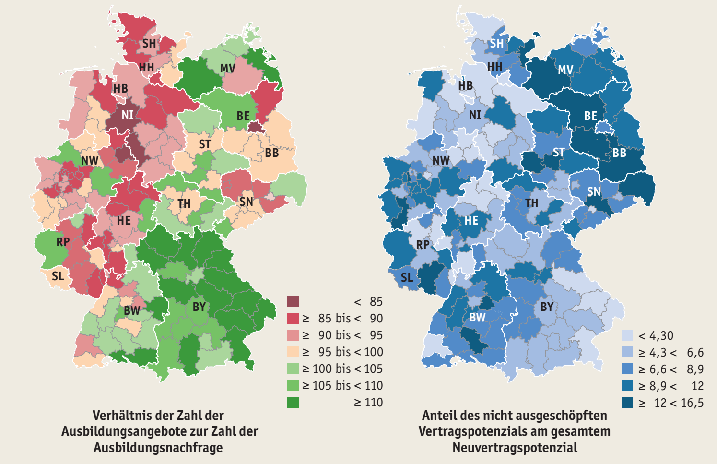

* Mit Daten der zugelassenen kommunalen Träger (zkT). Bis 2012 ohne Ausbildungsplätze, die regional nicht zuzuordnen sind, und ohne Bewerberinnen und Bewerber mit Wohnsitz im Ausland.
Quelle: Bundesagentur für Arbeit (BA), Ausbildungsmarktstatistik, ab 2015 einschl. Abiturientenausbildungen, Erhebung zum 30.09.; Bundesinstitut für Berufsbildung (BIBB), Erhebung der neu abgeschlossenen Ausbildungsverträge zum 30.09., eigene Berechnungen und Schätzungen
à Tab. E2-2web, Tab. E2-8web

Tab. E2-9web
X3A0T
Zurück zum Inhalt
Tab. E2-9web: BIP je Einwohnerin und Einwohner in jeweiligen Preisen und dessen prozentuale Veränderung gegenüber dem Vorjahr nach Bundesländern 2008 bis 2018
Land | 2008 | 2009 | 2010 | 2011 | 2012 | 2013 | 2014 | 2015 | 2016 | 2017 | 2018
 | in Euro
Deutschland | 31,719 | 30,569 | 32,137 | 33,673 | 34,296 | 35,045 | 36,287 | 37,324 | 38,370 | 39,650 | 40,851
Baden-Württemberg | 36,310 | 33,886 | 36,727 | 38,679 | 39,247 | 40,024 | 41,280 | 42,943 | 43,590 | 45,064 | 46,279
Bayern | 35,286 | 34,494 | 36,386 | 38,706 | 39,580 | 40,526 | 41,937 | 43,365 | 44,875 | 46,698 | 47,946
Berlin | 30,407 | 30,362 | 31,547 | 32,749 | 32,803 | 33,133 | 34,223 | 35,837 | 37,662 | 38,864 | 40,568
Brandenburg | 22,025 | 21,643 | 22,720 | 23,498 | 24,065 | 24,815 | 26,148 | 26,756 | 27,526 | 28,473 | 29,411
Bremen | 42,254 | 38,517 | 40,966 | 42,442 | 44,181 | 44,456 | 45,583 | 46,647 | 47,051 | 48,586 | 50,389
Hamburg | 55,929 | 53,990 | 55,578 | 56,002 | 56,781 | 58,744 | 59,760 | 62,160 | 62,078 | 63,927 | 65,603
Hessen | 38,538 | 36,748 | 38,057 | 39,384 | 39,636 | 40,430 | 41,785 | 42,654 | 44,085 | 45,107 | 46,719
Mecklenburg-Vorpommern | 20,905 | 20,891 | 21,587 | 22,512 | 22,892 | 23,807 | 24,786 | 25,232 | 25,722 | 27,160 | 27,905
Niedersachsen | 27,982 | 26,876 | 28,619 | 30,333 | 31,056 | 31,545 | 32,805 | 32,913 | 35,151 | 36,178 | 37,118
Nordrhein-Westfalen | 32,335 | 31,227 | 32,230 | 33,558 | 33,980 | 34,665 | 35,809 | 36,559 | 37,151 | 38,276 | 39,358
Rheinland-Pfalz | 27,638 | 27,011 | 28,593 | 29,961 | 30,757 | 31,376 | 32,578 | 33,971 | 34,502 | 35,316 | 36,573
Saarland | 31,116 | 28,352 | 30,151 | 32,037 | 32,404 | 32,217 | 33,800 | 34,612 | 34,737 | 35,710 | 36,243
Sachsen | 22,738 | 22,217 | 23,309 | 24,509 | 25,053 | 25,745 | 27,012 | 28,040 | 29,012 | 29,960 | 31,008
Sachsen-Anhalt | 21,519 | 20,793 | 22,241 | 22,755 | 23,906 | 24,502 | 25,224 | 25,929 | 26,674 | 27,651 | 28,685
Schleswig-Holstein | 26,508 | 25,789 | 26,394 | 27,344 | 28,469 | 28,984 | 29,385 | 30,322 | 31,121 | 32,404 | 33,555
Thüringen | 21,135 | 20,482 | 21,883 | 23,291 | 23,719 | 24,802 | 26,275 | 27,009 | 27,787 | 28,855 | 29,739
 | Veränderung gegenüber dem Vorjahr in %
Deutschland | 2.2 | -3.6 | 5.1 | 4.8 | 1.9 | 2.2 | 3.5 | 2.9 | 2.8 | 3.3 | 3.0
Baden-Württemberg | 1.2 | -6.7 | 8.4 | 5.3 | 1.5 | 2.0 | 3.1 | 4.0 | 1.5 | 3.4 | 2.7
Bayern | 0.7 | -2.2 | 5.5 | 6.4 | 2.3 | 2.4 | 3.5 | 3.4 | 3.5 | 4.1 | 2.7
Berlin | 4.7 | -0.1 | 3.9 | 3.8 | 0.2 | 1.0 | 3.3 | 4.7 | 5.1 | 3.2 | 4.4
Brandenburg | 4.1 | -1.7 | 5.0 | 3.4 | 2.4 | 3.1 | 5.4 | 2.3 | 2.9 | 3.4 | 3.3
Bremen | 1.6 | -8.8 | 6.4 | 3.6 | 4.1 | 0.6 | 2.5 | 2.3 | 0.9 | 3.3 | 3.7
Hamburg | 2.7 | -3.5 | 2.9 | 0.8 | 1.4 | 3.5 | 1.7 | 4.0 | -0.1 | 3.0 | 2.6
Hessen | 1.5 | -4.6 | 3.6 | 3.5 | 0.6 | 2.0 | 3.4 | 2.1 | 3.4 | 2.3 | 3.6
Mecklenburg-Vorpommern | 3.9 | -0.1 | 3.3 | 4.3 | 1.7 | 4.0 | 4.1 | 1.8 | 1.9 | 5.6 | 2.7
Niedersachsen | 3.0 | -4.0 | 6.5 | 6.0 | 2.4 | 1.6 | 4.0 | 0.3 | 6.8 | 2.9 | 2.6
Nordrhein-Westfalen | 2.9 | -3.4 | 3.2 | 4.1 | 1.3 | 2.0 | 3.3 | 2.1 | 1.6 | 3.0 | 2.8
Rheinland-Pfalz | 2.0 | -2.3 | 5.9 | 4.8 | 2.7 | 2.0 | 3.8 | 4.3 | 1.6 | 2.4 | 3.6
Saarland | 1.9 | -8.9 | 6.3 | 6.3 | 1.1 | -0.6 | 4.9 | 2.4 | 0.4 | 2.8 | 1.5
Sachsen | 1.9 | -2.3 | 4.9 | 5.1 | 2.2 | 2.8 | 4.9 | 3.8 | 3.5 | 3.3 | 3.5
Sachsen-Anhalt | 2.8 | -3.4 | 7.0 | 2.3 | 5.1 | 2.5 | 2.9 | 2.8 | 2.9 | 3.7 | 3.7
Schleswig-Holstein | 3.4 | -2.7 | 2.3 | 3.6 | 4.1 | 1.8 | 1.4 | 3.2 | 2.6 | 4.1 | 3.6
Thüringen | 2.1 | -3.1 | 6.8 | 6.4 | 1.8 | 4.6 | 5.9 | 2.8 | 2.9 | 3.8 | 3.1
Quelle: Arbeitskreis "Volkswirtschaftliche Gesamtrechnung der Länder", Bruttoinlandsprodukt, Bruttowertschöpfung in den Ländern der Bundesrepublik Deutschland 1991 bis 2018 Reihe 1 Band 1. Berechnungsstand des Statistischen Bundesamtes: August 2018/Februar 2019

Tab. E2-10web
X1A0T
Zurück zum Inhalt
Tab. E2-10web: Pendlerquoten für sozialversicherungspflichtig Beschäftigte (SVB) und Auszubildende nach Bundesländern 2018
Land | Auszubildende, die in diesem Land wohnen | Auszubildende, die in diesem Land ausgebildet werden | Auszubildende, die in diesem Land wohnen und ausgebildet werden | Einpendlerinnen und -pendler | Auspendlerinnen und -pendler | Einpendler- quote | Auspendler- quote | Auszubildende, die im selben Bundesland ausgebildet werden | Differenz zwischen Einpendler- und Auspendler-quote
 | Anzahl |  |  |  |  | in %
Baden-Württemberg | 244,867 | 247,448 | 234,719 | 12,729 | 10,148 | 5.1 | 4.1 | 95.9 | 1.0
Bayern | 279,383 | 281,664 | 271,183 | 10,481 | 8,200 | 3.7 | 2.9 | 97.1 | 0.8
Berlin | 42,173 | 48,108 | 38,377 | 9,731 | 3,796 | 20.2 | 9.0 | 91.0 | 11.2
Brandenburg | 35,413 | 30,535 | 26,368 | 4,167 | 9,045 | 13.6 | 25.5 | 74.5 | -11.9
Bremen | 12,567 | 16,950 | 10,652 | 6,298 | 1,915 | 37.2 | 15.2 | 84.8 | 21.9
Hamburg | 30,937 | 39,843 | 26,798 | 13,045 | 4,139 | 32.7 | 13.4 | 86.6 | 19.4
Hessen | 115,105 | 116,515 | 106,320 | 10,195 | 8,785 | 8.7 | 7.6 | 92.4 | 1.1
Mecklenburg-Vorpommern | 24,590 | 23,715 | 22,478 | 1,237 | 2,112 | 5.2 | 8.6 | 91.4 | -3.4
Niedersachsen | 176,154 | 169,942 | 159,267 | 10,675 | 16,887 | 6.3 | 9.6 | 90.4 | -3.3
Nordrhein-Westfalen | 366,870 | 367,306 | 356,563 | 10,743 | 10,307 | 2.9 | 2.8 | 97.2 | 0.1
Rheinland-Pfalz | 84,154 | 79,916 | 72,802 | 7,114 | 11,352 | 8.9 | 13.5 | 86.5 | -4.6
Saarland | 19,370 | 19,784 | 18,137 | 1,647 | 1,233 | 8.3 | 6.4 | 93.6 | 2.0
Sachsen | 62,712 | 62,057 | 59,059 | 2,998 | 3,653 | 4.8 | 5.8 | 94.2 | -1.0
Sachsen-Anhalt | 32,710 | 31,354 | 28,857 | 2,497 | 3,853 | 8.0 | 11.8 | 88.2 | -3.8
Schleswig-Holstein | 60,856 | 56,848 | 52,266 | 4,582 | 8,590 | 8.1 | 14.1 | 85.9 | -6.1
Thüringen | 32,206 | 30,924 | 28,431 | 2,493 | 3,775 | 8.1 | 11.7 | 88.3 | -3.7
Quelle: Bundesagentur für Arbeit (BA), Arbeitsmarkt in Zahlen, Sozialversicherungspflichtig beschäftigte Auszubildende nach Ländern, Stichtag 30.09.2018 (Datenstand 18.12.2019); eigene Berechnungen

